Test Plan
Project | Virtual Trends
Sprint Nº | 1
Version | <1>
Date | 2024-05-14

Test Plan WEB SITE |  |  |  |  |  |  |  |  |  |  |  |  | EVIDENCIA
Requeriment (Epic) | History | ID | Name | Steps | Test Data | Priority | Severity | Expected Results | Obtained Results | Results | Automation status | Status
El sistema debe permitir a los usuarios iniciar sesión proporcionando un nombre de usuario y una contraseña válidos. Se deben validar ambos campos para asegurar que los datos ingresados cumplan con los requisitos especificados y existan en la base de datos de usuarios registrados. | Inicio de sesion | TC01 | Login con credenciales correctas | 1-El usuaior accede al sistio 2-Se ingresa el usuario 3-Se ingresa la contraseña 4-Se presiona el boton de login | Usuario: car@hotmail.com Pass: user2468 | High | Blocker | El sistema muestra el nombre del usuario en la barra de navegacion en la pagina principal | El sistema muestra al usuario en el lugar esperado | Pass | To be Automated | Actual
 |  | TC02 | Login con usuario correcto y pass incorrecta | 1-El usuaior accede al sistio 2-Se ingresa el usuario 3-Se ingresa la contraseña incorrecta 4-Se presiona el boton de login | Usuario: mail@gmail.com Pass: jjjyyyzzz | High | Critical | El sistema no permite acceder al la pagina principal Se muestra un mensaje de error | El sistema no permite acceder al la pagina principal Se muestra un mensaje de error | Pass | To be Automated | Actual
 |  | TC03 | Login con usuario incorrecto y pass correcta | 1-El usuaior accede al sistio 2-Se ingresa el usuario incorrecto 3-Se ingresa la contraseña 4-Se presiona el boton de login | Usuario: incorrecto@gmail.com Pass: 123456AB | High | Critical | El sistema no permite acceder al la pagina principal Se muestra un mensaje de error | El sistema no permite acceder al la pagina principal Se muestra un mensaje de error | Pass | To be Automated | Actual
 |  | TC04 | "Login con mail sin formato correctto" | 1-El usuaior accede al sistio al area de Login 2-Se ingresa el mail de usuario sin formato de email | Usuario: incorrecto | High | Critical | El sistema no permite completar el siguiente campo, da mensaje de error informativo | El sistema no permite completar el siguiente campo, da mensaje de error informativo |  |  |  | 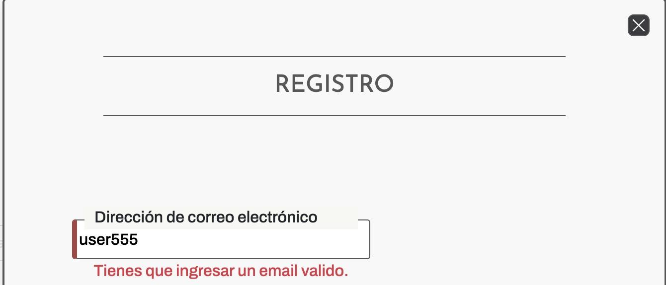
 | Registro de usuario | TC05 | Validacion de contraseña no similar al nombre de usuario | 1-El usuario ingresa a cuenta 2- Selecciona el boton Crear Cuenta 3-Ingresar todos los datos pedidos 4-Seleccionar Enviar 5-Aparece el mensaje " " | Usuario: Juan@gmail.com Pass: Juan123 | Medium | Normal | El sistema no permite acceder al la pagina principal Se muestra un mensaje de error | El sistema no permite acceder al la pagina principal Se muestra un mensaje de error | PASS | To be Automated | Actual
 |  | TC06 | Registro de usuario fallido | 1-El usuario ingresa al formulario de registro 2-Ingresa sus datos 3-Envia los datos 4-Ingresa a inicio de sesion 5-Ingresa sus datos 6-Aparece el mensaje "El emial o DNI ya se encuentra en uso" | Usuario: mail@gmail.com Pass: 123456 | Medium | Normal | El sistema muestra el mensaje ¿No puedes acceder a tu cuenta? Consulte con los administradores del sitio web para que le indiquen cómo proseguir. Puede encontrar nuestras redes sociales en la parte inferior de la página. | El sistema muestra el mensaje ¿No puedes acceder a tu cuenta? Consulte con los administradores del sitio web para que le indiquen cómo proseguir. Puede encontrar nuestras redes sociales en la parte inferior de la página. | FAIL | To be Automated | Actual
 |  | TC07 | Desde Talla estandar, agregar al carrito un producto sin seleccionar talle | 1-El usuario elige un producto al hacerle click 2-Selecciona el boton Color 3-Selecciona el boton Elegi tu Sistema de Talle 4-Selecciona el boton de Talla Estandar 5-Selecciona el boton Agregar al carrito | Selecciona una remera Elige un color Click en boton Elegi tu sistema de talle Click en boton Talla Estandar Click boton Agregar al carrito | Medium | Normal | El sistema no permite avanzar en la operación. Se muestra el mensaje "Debes eligir un talle" debajp del boton "Agregar al carrito" | El sistema no permite avanzar en la operación. Se muestra el mensaje "Debes eligir un talle" debajo del boton "Agregar al carrito" | Pass | To be Automated | Actual
 | Formulario de Talla personalizada | TC08 | Carga de todos los datos en formulario de talla personalizada | 1-El usuario elige un producto disponible 2-Selecciona el botón "Eligi tu sistema de talle" 3-Selecciona el boton "Talla Personalizado" 4-Carga sus datos en todos los campos del formulario 5-Selecciona Enviar | Contorno cuello: 20 Contorno de busto: 90 Contorno de rodilla: 20 Largo de talle: 45 Contorno de cintura: 65 Contorno de cadera:80 Largo de manga:45 Contorno de muñeca: 17 Largo de pierna: 75 Altura de rodilla:40 | Medium | Normal | La operación avanza a la pantalla de carrito | La operación avanza a la pantalla de carrito | Pass | To be Automated | Actual | 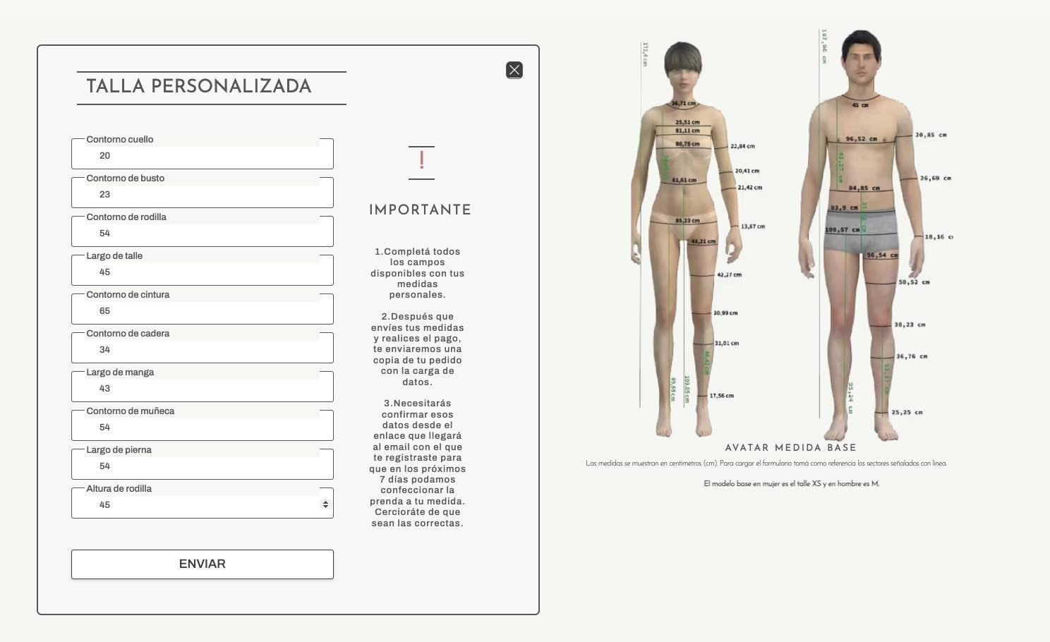
 |  | TC09 | Carga incompleta de datos en formulario de talla personalizada | 1-El usuario elige un producto disponible 2-Selecciona el botón "Eligi tu sistema de talle" 3-Selecciona el boton "Talla Personalizado" 4-Carga sus datos en 3 campos de todo el formulario 5-Selecciona Enviar | Contorno cuello: 20 Contorno de busto: 90 Contorno de rodilla: 20 | Medium | Normal | El sistema no permite avanzar en la operación. Se muestra el mensaje "Campo Obligatorio" en cada input incompleto | El sistema no permite avanzar en la operación. Se muestra el mensaje "Campo Obligatorio" en cada input incompleto | Pass | To be Automated | Actual | 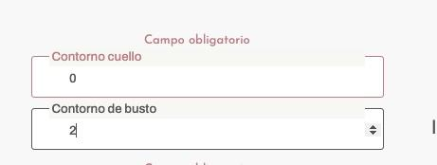
 |  | TC10 | Carga con numeros negativos en el formulario de talla personalizada | 1-El usuario elige un producto disponible 2-Selecciona el botón "Eligi tu sistema de talle" 3-Selecciona el boton "Talla Personalizado" 4-Carga los campos con números negativos | Contorno cuello: -1 | Medium | Major | <Acceptance Criteria> | <Obtained Results> | PASS | To be Automated | Actual
 |  | TC11 | <Nombre> | 1-El usuario elige un producto disponible 2-Selecciona el botón "Eligi tu sistema de talle" 3-Selecciona el boton "Talla Personalizado" 4-Intenta cargar caracteres albabeticos: ab c d f g h i j k l m ñ o p q r s t u v w x y z | abcdfghijklmñopqrstuvwxyz | High | Critical | <Acceptance Criteria> | <Obtained Results> | PASS | To be Automated | Actual
 |  | TC12 | Carga de la letra E en formulario de talla personlizada | 1-El usuario elige un producto disponible 2-Selecciona el botón "Eligi tu sistema de talle" 3-Selecciona el boton "Talla Personalizado" 4-Cargar mediante teclado la letra e | e | Not Set | Not set | <Acceptance Criteria> | <Obtained Results> | FAIL | To be Automated | Actual
El sistema debe posibilitar mediante botón del servicio de escaneo corporal que se obtiene mediante nuestra app movil y posibilita otra forma de comprar talla personalizada | SERVICIO DE ESCANEO CORPORAL MEDIANTE APP MOBILE | TC13 | Prueba de redirección del boton de SERVICIO ESCANEO CORPORAL | 1-El usuario elige un producto disponible 2-Selecciona el botón "Eligi tu sistema de talle" 3-Selecciona el boton "ESCANEO CORPORAL" 4-CEs redirigido al botón de Google Play para descargar nuestra app donde tenemos el servicio turnero | Seleccionar un producto y un color | High | Major | <Acceptance Criteria> | <Obtained Results> | PASS | To be Automated | Actual | 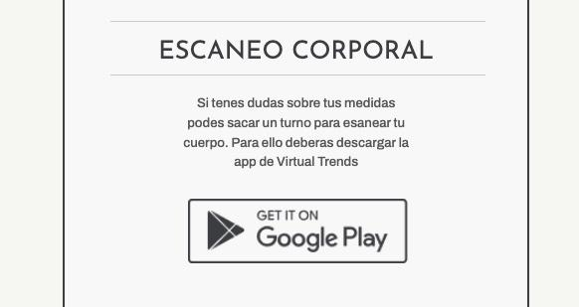
 | PASARELA DE PAGO | TC14 | <Nombre> | 1-…. 2-…. |  | Not Set | Not set | <Acceptance Criteria> | <Obtained Results> | FAIL | Not Automated | Draft
El sistema debe permitir a los usuarios seleccionar el medio de pago entre Tarjeta o Efectivo |  | TC15 |  | 1-El usuario accede al sistio y logueado va a la seccion de PROODUCTOS 2-Selecciona el boton "VER PRODUCTOS" del home 3-Selecciona algún producto de la lista de productos 4-Selecciona un color 5- da click en ELEGIR SISTEMA DE TALLE 6-Selecciona el sistema de talle estandar, y 7- elige un talle 8- Da clik en AGREGAR AL CARRITO 9-Confirma el valor y el producto 10-Selecciona el metodo de pago TARJETA en el checkbox |  | Not Set | Not set | <Acceptance Criteria> | <Obtained Results> | PASS | To be Automated | Actual | 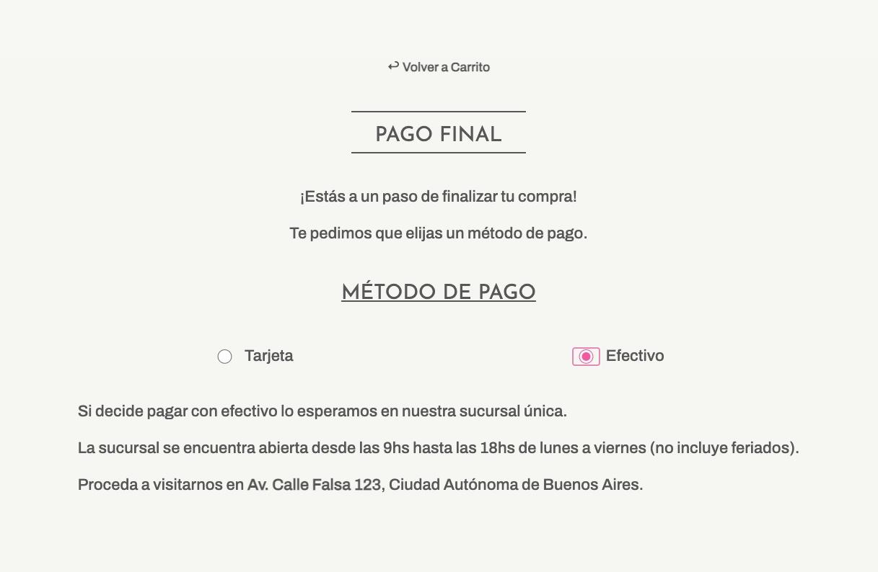
El sistema al seleccionar el medio de pago tarjeta debe desplegar el conjunto de los campos referentes a la compra con tarjeta. Solicitando: Nombre Completo, numero de tarjeta, numero de seguridad, fecha de vencimiento a través del formato mes año |  | TC16 |  | 1-El usuario accede al sistio y logueado va a la seccion de PROODUCTOS 2-Selecciona el boton "VER PRODUCTOS" del home 3-Selecciona algún producto de la lista de productos 4-Selecciona un color 5- da click en ELEGIR SISTEMA DE TALLE 6-Selecciona el sistema de talle estandar, y 7- elige un talle 8- Da clik en AGREGAR AL CARRITO 9-Confirma el valor y el producto 10-Selecciona el metodo de pago TARJETA en el checkbox y se desplegara el formulario a completar |  | Not Set | Not Set | l sistema exige tener al menos un producto en el carrito | <Obtained Results> | PASS | To be Automated | Actual | 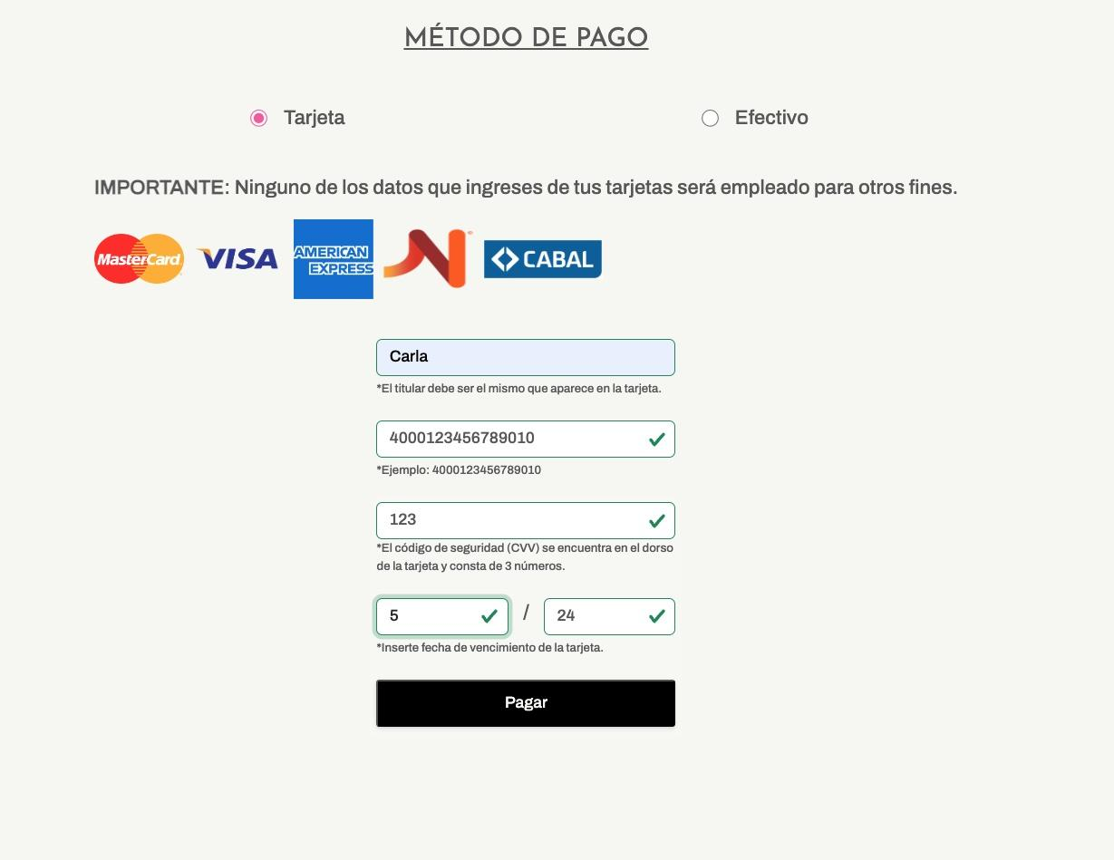
El sistema debe permitir a los usuarios ingresar datos del medio de pago seleccionadoSe deben validar cada uno de los campos para asegurar que los datos ingresados cumplan con los requisitos especificados. |  | TC17 | <Nombre> | 1-El usuario accede al sistio y logueado va a la seccion de PROODUCTOS 2-Selecciona el boton "VER PRODUCTOS" del home 3-Selecciona algún producto de la lista de productos 4-Selecciona un color 5- da click en ELEGIR SISTEMA DE TALLE 6-Selecciona el sistema de talle estandar, y 7- elige un talle 8- Da clik en AGREGAR AL CARRITO 9-Confirma el valor y el producto 10-Selecciona el metodo de pago TARJETA en el checkbox y se desplegara el formulario a completar |  | Not Set | Not set | E | <Obtained Results> | PASS | Not Automated | Draft | 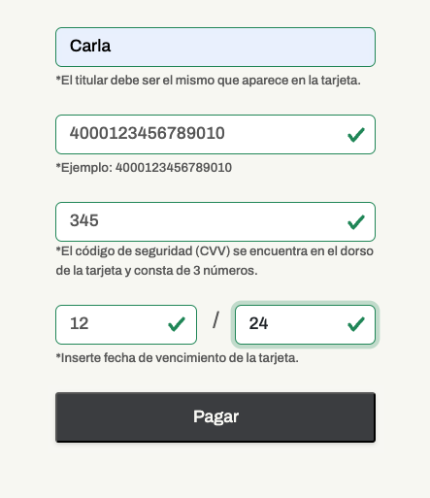
El sistema debe validar que el campo CVV (código de seguridad) solo permita ingresar 3 dígitos l |  | TC18 |  | 1-El usuario accede al sistio y logueado va a la seccion de PROODUCTOS 2-Selecciona el boton "VER PRODUCTOS" del home 3-Selecciona algún producto de la lista de productos 4-Selecciona un color 5- da click en ELEGIR SISTEMA DE TALLE 6-Selecciona el sistema de talle estandar, y 7- elige un talle 8- Da clik en AGREGAR AL CARRITO 9-Confirma el valor y el producto 10-Selecciona el metodo de pago TARJETA en el checkbox y se desplegara el formulario a completar |  | Not Set | Not set | <Acceptance Criteria> | <Obtained Results> | PASS | To be Automated | Actual | 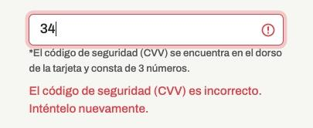
El sistema debe validar que el campo año ingresado en la fecha de vencimiento sea de una fecha posterior a la actual |  | TC19 |  | 1-El usuario accede al sistio y logueado va a la seccion de PROODUCTOS 2-Selecciona el boton "VER PRODUCTOS" del home 3-Selecciona algún producto de la lista de productos 4-Selecciona un color 5- da click en ELEGIR SISTEMA DE TALLE 6-Selecciona el sistema de talle estandar, y 7- elige un talle 8- Da clik en AGREGAR AL CARRITO 9-Confirma el valor y el producto 10-Selecciona el metodo de pago TARJETA en el checkbox y se desplegara el formulario a completar |  | Not Set | Not set | <Acceptance Criteria> | <Obtained Results> | PASS | To be Automated | Actual | 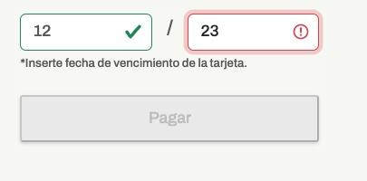
El sistema debe validar un máximo de 12 numeros para los meses del año |  | TC20 |  | 1-El usuario accede al sistio y logueado va a la seccion de PROODUCTOS 2-Selecciona el boton "VER PRODUCTOS" del home 3-Selecciona algún producto de la lista de productos 4-Selecciona un color 5- da click en ELEGIR SISTEMA DE TALLE 6-Selecciona el sistema de talle estandar, y 7- elige un talle 8- Da clik en AGREGAR AL CARRITO 9-Confirma el valor y el producto 10-Selecciona el metodo de pago TARJETA en el checkbox y se desplegara el formulario a completar |  | Not Set | Not set | <Acceptance Criteria> | <Obtained Results> | PASS | To be Automated | Actual | 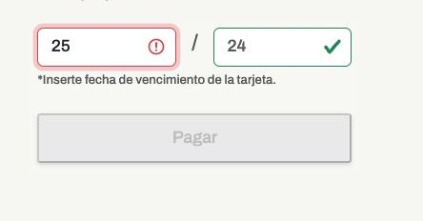
El sistema debe validar la cantidad de caracteres de la tarjeta |  | TC21 |  | 1-El usuario accede al sistio y logueado va a la seccion de PROODUCTOS 2-Selecciona el boton "VER PRODUCTOS" del home 3-Selecciona algún producto de la lista de productos 4-Selecciona un color 5- da click en ELEGIR SISTEMA DE TALLE 6-Selecciona el sistema de talle estandar, y 7- elige un talle 8- Da clik en AGREGAR AL CARRITO 9-Confirma el valor y el producto 10-Selecciona el metodo de pago TARJETA en el checkbox y se desplegara el formulario a completar |  | Not Set | Not set | <Acceptance Criteria> | <Obtained Results> | PASS | To be Automated | Actual | 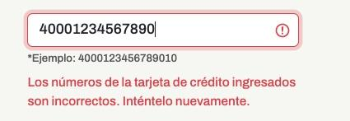
El sistema debe enviar a los usuarios un mensaje sobre el éxtio de la trasnsacción añadiendo una imagen referente al estado válido del proceso y finalizacion de la compra (tilde verde) |  | TC22 |  | 1-El usuario accede al sistio y logueado va a la seccion de PROODUCTOS 2-Selecciona el boton "VER PRODUCTOS" del home 3-Selecciona algún producto de la lista de productos 4-Selecciona un color 5- da click en ELEGIR SISTEMA DE TALLE 6-Selecciona el sistema de talle estandar, y 7- elige un talle 8- Da clik en AGREGAR AL CARRITO 9-Confirma el valor y el producto 10-Selecciona el metodo de pago TARJETA en el checkbox y se desplegara el formulario a completar |  | Not Set | Not set | <Acceptance Criteria> | <Obtained Results> | PASS | To be Automated | Actual | 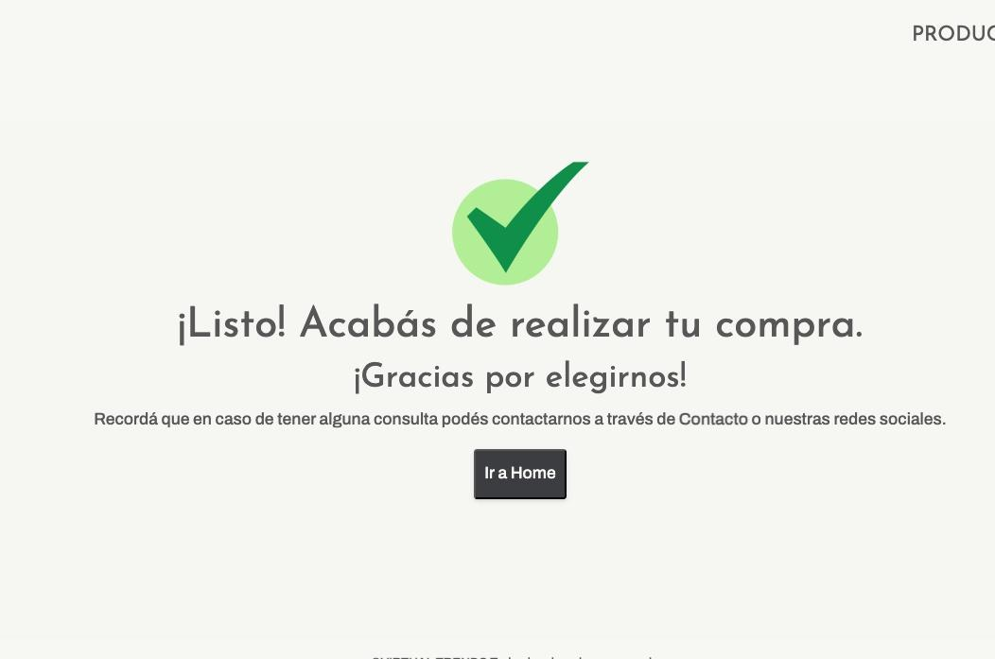
El sistema debe enviar a los usuarios un mensaje de advertencia ante la falta de selección de talle. Ya que impide pasar a la siguiente etapa. | COMPRA | TC23 |  | 1-El usuario accede al sistio y logueado va a la seccion de PROODUCTOS 2-Selecciona el boton "VER PRODUCTOS" del home 3-Selecciona algún producto de la lista de productos 4-Selecciona un color 5- da click en ELEGIR SISTEMA DE TALLE 6-Selecciona el sistema de talle estandar, y 7- elige un talle 8- Da clik en AGREGAR AL CARRITO 9-Confirma el valor y el producto 10-Selecciona el metodo de pago TARJETA en el checkbox y se desplegara el formulario a completar |  | Not Set | Not set | <Acceptance Criteria> | <Obtained Results> | PASS | To be Automated | Actual | 